Sheet1
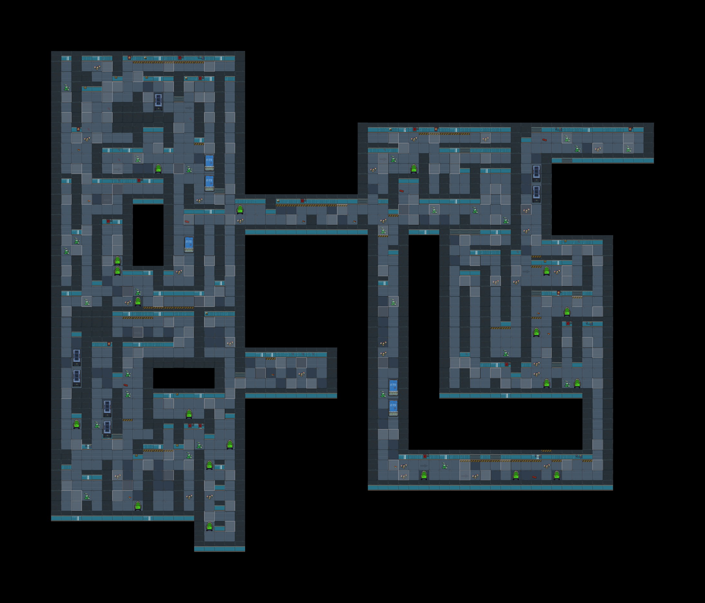
谜题、解码器
环境
角色语言
飞船材料
发出“滴~滴~滴~”的声音

门禁处

女人的尖叫声

踢到瓶子，瓶子在安静的室内的声音
12

灯光昏暗

编码10解码器
随机事件：药物致幻

喘气声

点击破碎

沉重的呼吸声

